待实现功能
实现温度系统 | 温度系统有多种实现方式 第一种是利用现存的区块-方块系统 实现每一个格子 自己维护一个属于自己的温度 然后留好接口等待外部对其温度的获取和修改 就类似独立维护一个额外的温度层级(面向数据思想) 第二种是 利用Unity和面向对象思想 每个场景中的item游戏对象独立的维护自己的自身温度和辐射能力 然后利用item和item之间的关系实现温度的交换(有点类似物理系统) 或者是两种都使用 方案1处理地图温度 方案2处理物品温度 (我想问问主流的沙盒游戏都是如何处理温度的例如缺氧&环世界) | 然后是温度的初始化设置 可以参考显示的温度数值 然后由于我的Env噪声参数的范围是0~1 所以可能需要设置一个插值函数对温度映射后再设置 例如 0.5 映射16度 0 映射 -10度 这样子 我只是进行一个举例哈这里 最好是温度的映射率是可以由策划通过配表进行设置的
支持武器调整攻速 | 支持武器的攻击行为可以由一个字段进行调整 字段为攻击速度 默认为1.0 也就是动画以1.0倍的速度进行播放 如果 调整为2.0 就是两倍攻速 注意 遵守读取可以直接通过字段读取 但是修改的话需要通过类中暴露的方法进行修改
实现太空场景 | 太空场景中要包含地球 月亮 水星 火星 等星球 这些星球都是一个GameObject 然后玩家在这个模拟的宇宙场景中驾驶其飞船 玩家可以将视角切换回飞船场景 | 改为使用UI替换得了 玩家点击UI选择要前往的星球, 然后再进入火箭发射前往 | 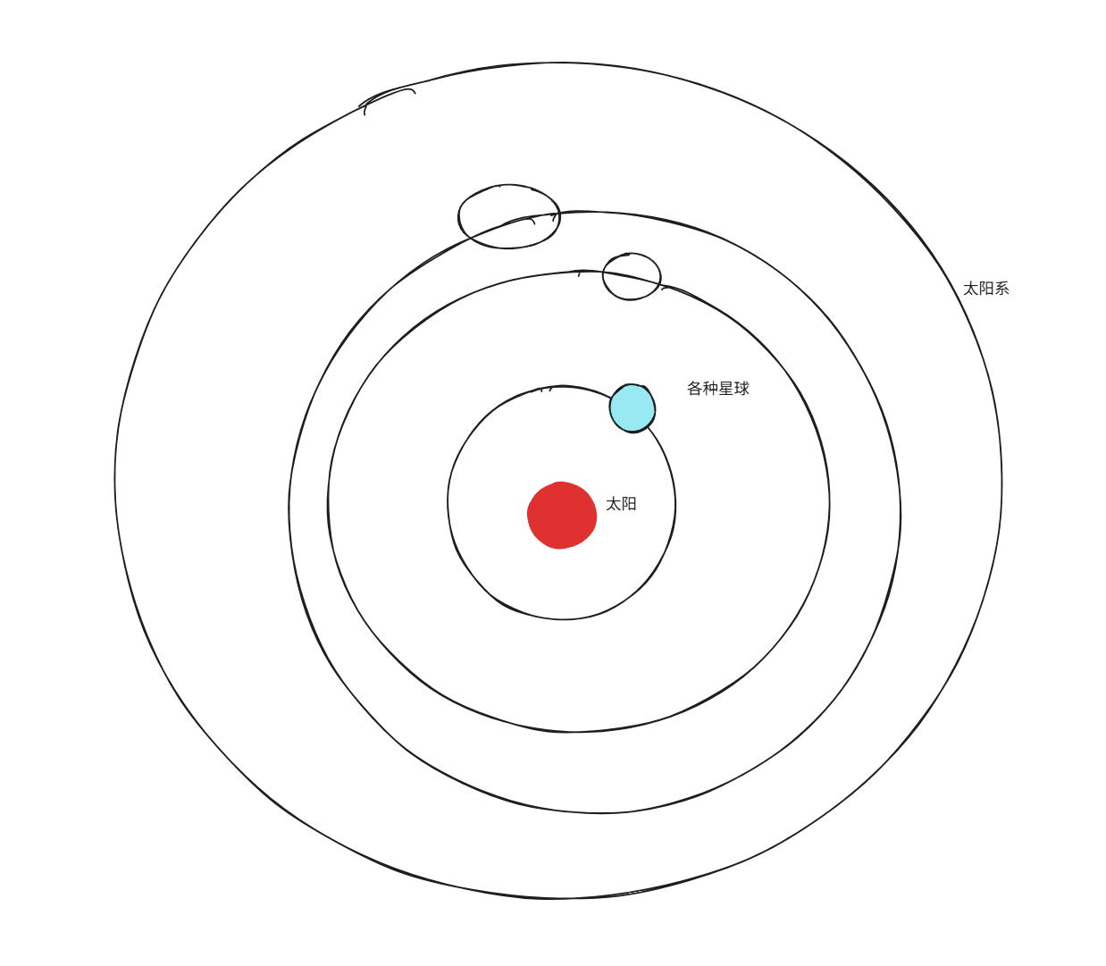
实现飞船场景 | 飞船场景要和玩家在地球上的场景交互是一样的 就是可以在玩家自己的飞船里面安装工作台 丢弃物品 建造围墙 之类的操作 可以将视角切换回飞船场景
添加弱点等级 和伤害类型等级 | 弱点和伤害类型 需要区分等级 例如 树木的弱点由单一的劈砍 变为 劈砍2 （这个劈砍2的作用就是 假如斧头的伤害类型等级为 劈砍1 那么其对树木造成伤害时 树木不会再和之前一样 防御力不发挥任何作用 而是发挥50%的作用 以此类推 当树木的弱点为 劈砍3 而 斧头的等级为劈砍1 时 那么 斧头发出的伤害将会收到树木全部防御力的减免 只有当 斧头的劈砍等级换为劈砍2 的斧头的时候 才会对树木造成无视防御力的伤害 其实就是类似添加了一个等级的样子 避免低阶的工具能对高级的防具产生威胁
区块优化
创建晾肉架 | 晾肉架上会有3个Inventory的SLot插槽 玩家可以将肉放到插槽里 然后等待一段时间后 肉就会变为肉干 切割后的肉条风干速度更快 完整的大肉块在风干进度条走完后只有50%的概率变为风干大肉块（模拟被细菌侵蚀） 而切割后的肉条则是100% 如果晾肉架周围8格有篝火（或者带有熔炼模块的Item）的话 会加速 风干速度 越多速度越快 每个篝火可以加快100% 的风干速度， 记得留好几个SpriteRender而用来反应玩家挂了什么在晾肉架上和肉是否熏制好了的情况
实现食物腐败的机制 | 需要实现食物浆果等 无法长期存储的食物在背包中变质腐败的情况
实现月球场景 | 月球的噪声生成 可能需要再额外创建一个MapCore_月球预制体 在月球的时候使用对应的预制体创建地形就可以了 需要重构chunkmgr922的方法
创建月尘方块(本质就是宇宙的灰尘
优化浆果的显示 | 主要是图层有问题
把叶子烘干后可以变成茶叶 | 茶叶可以恢复San值 补充维生素

